概要書
原則、オレンジ色で表示された必須項目はすべて入力してください。
そのほか、①～③（申請の際に漏れが多い箇所）も併せてご確認ください。
①区域図に行為の場所を明示していますか？
②付近見取図に図は挿入されていますか？別紙参照としていませんか？
③配置図に図は挿入されていますか？別紙参照としていませんか？
★入力もれはありませんか？★
 | 様式第５号の２(第６条関係)
高尾台・水野町地区まちづくり協定に係る地区内における行為の概要書
届出者 |  | 氏名
 |  | 住所 |  |  |  |  |  |  |  |  |  |  |  |  |  |  |  |  |  |  |  |  |  |  |  |  |  |  | 電話
代理者 |  |  |  |  |  |  |  |  |  |  |  |  |  |  |  |  |  |  |  |  |  |  |  |  |  |  |  |  | 電話
 |  |  |  |  |  |  |  |  |  |  |  |  |  |  |  |  |  |  |  |  |  |  |  |  |  |  |  |  | Fax
設計者 |  |  |  |  |  |  |  |  |  |  |  |  |  |  |  |  |  |  |  |  |  |  |  |  |  |  |  |  | 電話
施工者 |  |  |  |  |  |  |  |  |  |  |  |  |  |  |  |  |  |  |  |  |  |  |  |  |  |  |  |  | 電話

行為の種類 |  |  |  |  |  | □ |  | （ | □ | 建築物・ |  | □ |  | 工作物）の （ |  |  |  | □ | 新築・ |  |  | □ |  | 増築・ |  |  | □ | 改築・ |  |  | □ |  | 用途の変更）
 |  |  |  |  |  | □ |  | 土地の区画形質又は用途の変更 |  |  |  |  |  |  |  |  |  |  |  | □ |  |  | その他 |  |  |  | （ |  |  |  |  |  |  |  |  |  |  |  |  | ）
行為の場所 |  |  |  |  |  | 神戸市須磨区
ゾーン区分 |  |  |  |  |  | □ | 低層ゾーン |  |  |  | □ | 中層ゾーン(A) |  |  |  |  | □ | 中層ゾーン(B) |  |  |  |  |  | □ |  | 中層ゾーン(C) |  |  |  |  |  |  | □ |  | 緑地保全ゾーン
行為の概要 |  | 用途・業種 |  |  |  | 申請建物： |  |  |  |  |  |  |  |  |  |  |  |  |  |  |  |  |  | 従前建物：
 |  | 高さ |  |  |  | 地上 |  |  |  |  |  | ｍ |  |  | 地下 |  |  |  |  |  | ｍ |  |  | 外壁後退 |  |  |  |  | 最低距離： |  |  |  |  |  |  |  |  |  | m
 |  |  |  |  |  |  |  |  |  |  |  |  |  |  |  |  |  |  |  |  |  |  |  |  |  |  |  |  | 緩和適用合計： |  |  |  |  |  |  |  |  |  | m
 |  | 階数 |  |  |  | 地上 |  |  |  |  |  | 階 |  |  | 地下 |  |  |  |  |  | 階 |  |  | 構造 |  |  |  |  |  |  |  |  |  |  |  |  | 造
 |  |  |  |  |  | 届出部分 |  |  |  |  |  |  |  |  | 届出以外の部分 |  |  |  |  |  |  |  |  | 合 計
 |  | 敷地面積 |  |  |  |  |  |  |  |  |  |  |  |  |  |  |  |  |  |  |  |  |  |  |  |  |  |  |  |  |  |  |  |  |  |  |  | ㎡
 |  | 建築面積 |  |  |  |  |  |  |  |  |  |  | ㎡ |  |  |  |  |  |  |  |  | ㎡ |  | 0 |  |  |  |  |  |  |  |  |  |  |  |  |  | ㎡
 |  | 延べ面積 |  |  |  |  |  |  |  |  |  |  | ㎡ |  |  |  |  |  |  |  |  | ㎡ |  | 0 |  |  |  |  |  |  |  |  |  |  |  |  |  | ㎡
工事期間 |  |  |  |  |  |  |  |  |  | 年 |  |  | 月 |  |  | 日 | ～ |  |  |  |  |  |  |  | 年 |  |  |  | 月 |  |  |  |  | 日 |  | （予定）
区 域 図 |  |  |  |  |  | ↓ | 行為の場所を〇で 明示してください。 |  |  |  |  |  |  | 行為の 場所 |  |  |  | 門灯などの設置
 |  |  |  |  |  |  |  |  |  |  |  |  |  |  |  |  |  | □ | 門灯・玄関灯などの設置
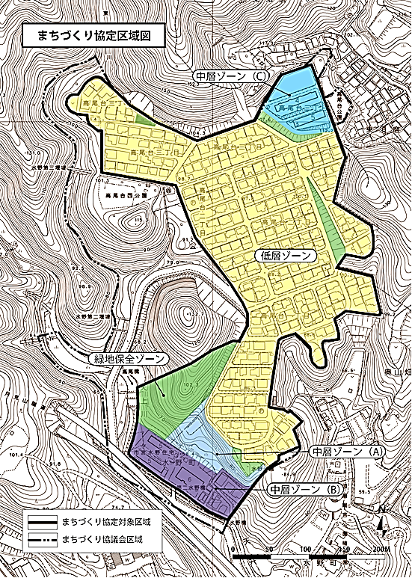
 |  |  |  |  |  |  |  |  |  |  |  |  |  |  |  |  |  | 土地・建物の管理
 |  |  |  |  |  |  |  |  |  |  |  |  |  |  |  |  |  | 工事期間中の
 |  |  |  |  |  |  |  |  |  |  |  |  |  |  |  |  |  | □ | 責任者の明示
 |  |  |  |  |  |  |  |  |  |  |  |  |  |  |  |  |  | □ | 適切な環境維持のための施設設置
 |  |  |  |  |  |  |  |  |  |  |  |  |  |  |  |  |  | 賃貸集合住宅の管理
 |  |  |  |  |  |  |  |  |  |  |  |  |  |  |  |  |  | □ | 集合賃貸住宅ではない
 |  |  |  |  |  |  |  |  |  |  |  |  |  |  |  |  |  | □ | 集合賃貸住宅である
 |  |  |  |  |  |  |  |  |  |  |  |  |  |  |  |  |  |  | ⇒ |  | □ |  | 管理人または責任者の名称及び連絡先を 外壁等に明示

 |  |  |  |  |  |  |  |  |  |  |  |  |  |  |  |  |  | 敷地内の駐車場の確保
 |  |  |  |  |  |  |  |  |  |  |  |  |  |  |  |  |  | □ | 必要な台数を確保 |  |  |  |  |  |  |  |  | （ |  |  |  |  | 台）
 |  |  |  |  |  |  |  |  |  |  |  |  |  |  |  |  |  | □ | 入居者未定の場合、２台以上確保
 |  |  |  |  |  |  |  |  |  |  |  |  |  |  |  |  |  | 外構計画への配慮
 |  |  |  |  |  |  |  |  |  |  |  |  |  |  |  |  |  | □ | 周辺環境に配慮した外構計画
 |  |  |  |  |  |  |  |  |  |  |  |  |  |  |  |  |  | 建築物の高さの配慮
 |  |  |  |  |  |  |  |  |  |  |  |  |  |  |  |  |  | □ | 低層ゾーン ：高さの最高限度10ｍ
 |  |  |  |  |  |  |  |  |  |  |  |  |  |  |  |  |  | □ | 中層ゾーン(A)：北側の環境に配慮し、周辺との調和をめざす
 |  |  |  |  |  |  |  |  |  |  |  |  |  |  |  |  |  | □ | 中層ゾーン(B)(C)：高さの最高限度20ｍ

受付番号及び年月日 |  |  |  |  |  |  |  |  |  |  | 第 |  |  |  |  | 号 |  |  |  |  |  |  |  |  |  |  | 年 |  |  | 月 |  |  |  | 日
 |  |  |  |  |  |  |  |  |  |  |  |  |  |  |  |  |  |  |  |  |  |  |  |  |  |  |  |  |  |  |  | （裏面につづく）
裏面
付近見取図

配置図等

 | ※注意事項
 |  |  | １ 付近見取図に明示する事項
 |  |  | 方位，道路及び目標となる地形地物
 |  |  | ２ 配置図等に明示する事項
 |  |  |  | ① 縮尺，方位，敷地境界線，敷地内における建築物等の位置
 |  |  |  |  | 届出に係る建築物等と他の建築物等との別並びに敷地の接する道路の位置及び幅員
 |  |  |  | ② 壁面等の位置の制限に係る場合は，①に加えて制限線及び関係断面図
 |  |  | ※ 個人情報保護のため，部屋割り等建築物内部の状況は記載する必要がありません。

